Planilha1
Arquitetura do Sistema que Auxilia o Professor

Base de Dados
Cliente
Autenticação
API
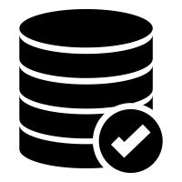

Endpoints
URL | Verbo HTTP | DESCRIÇÃO
/api/auth | POST | Autentica o usuário
/api/questionarios/{id_questionario} | GET | Traz o questionário do ID informado.
/api/alunos/{id_aluno} | GET | Traz o aluno do ID informado.
/api/alunos/{id_aluno}/questionarios | GET | Traz os questionários do aluno informado
/api/alunos/{id_aluno}/tentativas/?questionarios={id_questionario} | GET | Lista as tentativas do aluno podendo filtrar por questionarios
/api/tentativas/{id_tentativa} | GET | Traz uma tentativa específica
/api/tentativas/{id_tentativa} | POST | Cria uma nova tentativa
/api/tentativas/{id_tentativa}/respostas | POST | Grava uma resposta para uma tentativa

